opis-rozsah čiastovej zákazky
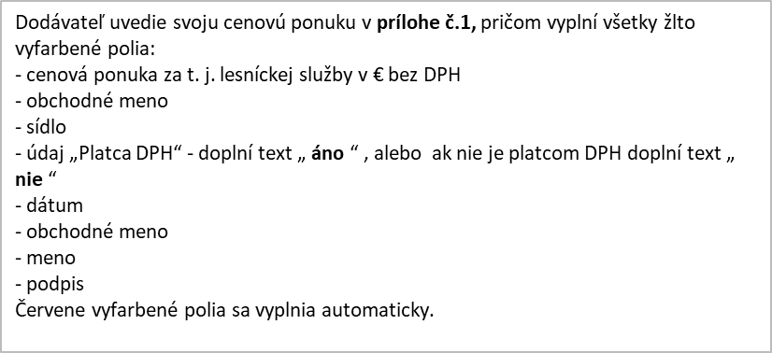
Rozsah čiastkovej zákazky a cenová ponuka č. VC15/2022/01/01 |  |  |  |  |  | Príloha č. 1 k výzve predloženej cenovej ponuky

Názov predmetu zákazky:Projekt Climaforceelife z programu LIFE 19 a ostatná pestovateľská činnosť na OZ Šaštín.
Názov časti predmetu zákazky: VC 15/2022/01/01 LS Šaštín - prečistky - výzva č. 2/01/2022/PC/DNS/ EU
Jediné kritérium na hodnotenie ponúk je sumárna cenová ponuka spolu (v prípade členenia zákazky na časti osobitne za každú časť)
Por. číslo | Názov pestovateľského výkonu | Špecifikácia pestovateľského výkonu | Merná jednotka | Termín realizace Od | Termín realizace Do | Plocha na realizáciu v ha | Počet merných jednotiek | Cena za pestovateľský výkon stanovená objednávateľom v € bez DPH | Cenová ponuka za mernú jednotku v € bez DPH: | Cenová ponuka za položku v € bez DPH:
54 | Čistky a prerezávky bez rozčleňovania v lesnom poraste výšky od 4 do 7 m | zmiešané dreviny | 100 jed.* | 2022-09-29 | 2022-12-31 | 36.36 | 528.69 | 7,192.35 |  | 0.00
55 | Čistky a prerezávky bez rozčleňovania v lesnom poraste výšky nad 7m | zmiešané dreviny | 100 jed.* | 2022-09-29 | 2022-12-31 | 18.97 | 248.45 | 3,444.80 |  | 0.00
 |  |  |  |  |  |  |  |  |  | 0.00
 |  |  |  |  |  |  |  |  |  | 0.00
Celková cena za čiastovú zákazku |  |  |  |  |  |  |  |  |  | 0.00
Cena čiastkovej zákazky stanovená objednávateľom |  |  |  |  |  |  |  |  |  | 10,637.16

Platca DPH (áno/nie) | Cena bez DPH | DPH 20% | Cena s DPH
 | EUR | EUR | EUR
 | 0.00 | 0.00 | 0.00

 | Dátum
 | Obchodné meno
 | Meno
 | Podpis

Vysvetlivky: m3* = ťažbové zvyšky z 1 m3 vyťaženej hmoty, 100 jed.*= 100 ks vybratých (odstránených) jedincov

